三级指标（全国）
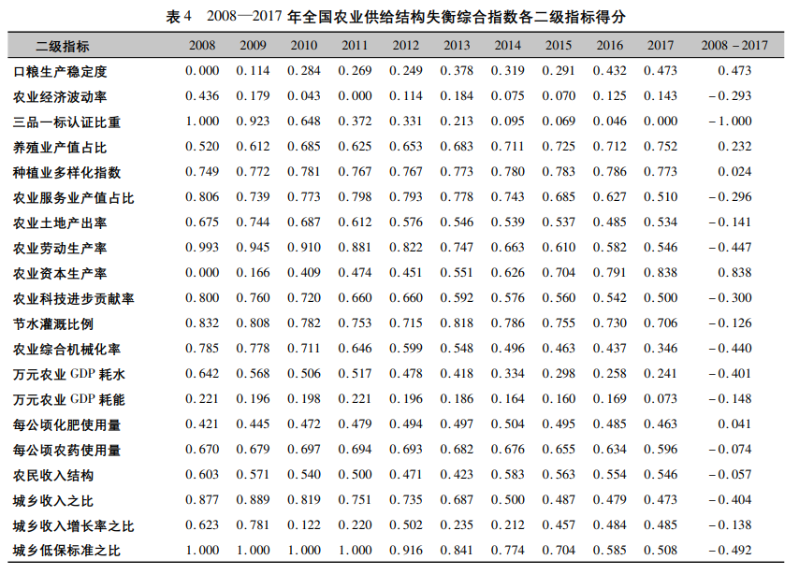
地区 | 全国

行标签 | 求和项:x_x1 | 求和项:x_x2 | 求和项:x_x3 | 求和项:x_x4 | 求和项:x_x5 | 求和项:x_x6 | 求和项:x_x7 | 求和项:x_x8 | 求和项:x_x9 | 求和项:x_x10 | 求和项:x_x11 | 求和项:x_x12 | 求和项:x_x13 | 求和项:x_x14 | 求和项:x_x15 | 求和项:x_x16 | 求和项:x_x17 | 求和项:x_x18 | 求和项:x_x19 | 求和项:x_x20 | 求和项:x_x21 | 求和项:x_x22 | 求和项:x_x23
2012 | 0.23035987435 | 0.16571148262 | 0.11111619153 | 0.24201459497 | 0.26753443299 | 0.20627061226 | 0.3076376497 | 0.17946642403 | 0.085353190218 | 0.10440959927 | 0.091642159779 | 0.1264564644 | 0.18702102401 | 0.60085485824 | 0.14928775084 | 0.084992583799 | 0.25409226018 | 0.45187956818 | 0.64361243119 | 0.44322089636 | 0.68676214783 | 0.42440763183 | 0.33278959372
2013 | 0.2331441139 | 0.17940462475 | 0.1115498376 | 0.25037215864 | 0.056185228319 | 0.2175071227 | 0.31409487261 | 0.18396274556 | 0.099239922462 | 0.12663336634 | 0.08540493302 | 0.16222320273 | 0.23634913766 | 0.54238519516 | 0.15937075478 | 0.090771808208 | 0.28265629683 | 0.46699622354 | 0.6886584232 | 0.48210596451 | 0.68465110082 | 0.42440763183 | 0.33278959372
2014 | 0.23646503403 | 0.18872268579 | 0.090693623286 | 0.25218723086 | 0.012193153863 | 0.2294610238 | 0.31152606391 | 0.19487347721 | 0.10211476323 | 0.15052498598 | 0.079167708899 | 0.19857652231 | 0.28318122677 | 0.4874407214 | 0.17073528029 | 0.096996522915 | 0.31469332393 | 0.48153598862 | 0.72882415819 | 0.505608546 | 0.6786601011 | 0.45506604739 | 0.38288393704
2015 | 0.23916233774 | 0.19688255215 | 0.087513539673 | 0.25912840302 | 0.0030990823447 | 0.2390423049 | 0.29798145542 | 0.20712934992 | 0.13408127272 | 0.17622251663 | 0.072930476864 | 0.23091048015 | 0.32836749709 | 0.4357873389 | 0.18079109382 | 0.10129461539 | 0.35071459831 | 0.49815655581 | 0.73535993725 | 0.52403886066 | 0.66907450262 | 0.45506604739 | 0.38288393704
2016 | 0.24314744265 | 0.2060731392 | 0.10322799469 | 0.25650585997 | 0.0013645614719 | 0.20000410816 | 0.2989155644 | 0.23597549932 | 0.15622291236 | 0.20387617799 | 0.066023366077 | 0.26418388152 | 0.37587224734 | 0.38720795686 | 0.18808681431 | 0.10836065869 | 0.39132531265 | 0.51512067768 | 0.74326422272 | 0.53304981872 | 0.66715738024 | 0.45506604739 | 0.38288393704
2017 | 0.2521975951 | 0.21179172574 | 0.072183168058 | 0.25490139852 | 0.0011549062283 | 0.20009486581 | 0.30335259964 | 0.24229027423 | 0.19659688319 | 0.21344482886 | 0.065692182744 | 0.30147984647 | 0.41889369984 | 0.34150120276 | 0.19736434265 | 0.11256127596 | 0.43724588161 | 0.53076888734 | 0.75176062481 | 0.54823656384 | 0.66883486199 | 0.45506604739 | 0.38288393704
2018 | 0.25860622502 | 0.22030596125 | 0.091581552753 | 0.25266191299 | 0.0011656967805 | 0.23017426536 | 0.31479545993 | 0.25662617001 | 0.24623922795 | 0.23131447378 | 0.056204827011 | 0.34232653734 | 0.47574404612 | 0.29848003171 | 0.24380373364 | 0.14017325611 | 0.4893384777 | 0.54431684519 | 0.76860558258 | 0.56286980568 | 0.67314837996 | 0.45506604739 | 0.38288393704
2019 | 0.25668465197 | 0.24112846815 | 0.14950403332 | 0.25454358357 | 0.001349651289 | 0.26611360685 | 0.32577126315 | 0.26394980307 | 0.28263788627 | 0.24130771505 | 0.059049692343 | 0.39052452386 | 0.53824031723 | 0.25797085936 | 0.30161760394 | 0.17476300226 | 0.54864131911 | 0.55741104755 | 0.79767623764 | 0.57881600777 | 0.67195018753 | 0.45506604739 | 0.38288393704
2020 | 0.2455253292 | 0.26881770628 | 0.16746929696 | 0.26658438142 | 0.0015727563159 | 0.30934273427 | 0.33768117878 | 0.26424872937 | 0.29759752114 | 0.24106771553 | 0.064046994805 | 0.4282966441 | 0.55267526003 | 0.21981247206 | 0.37382342459 | 0.21831600125 | 0.61641192999 | 0.56909210744 | 0.85468821072 | 0.62662029174 | 0.67075198974 | 0.45506604739 | 0.38288393704
2021 | 0.2531152871 | 0.28732076837 | 0.098231489928 | 0.27593447069 | 0.0019798861193 | 0.3617560249 | 0.3458546482 | 0.26129685314 | 0.33080064457 | 0.25182394971 | 0.069044288036 | 0.49093773155 | 0.67196212176 | 0.21063739887 | 0.46428874027 | 0.27344266776 | 0.69418295544 | 0.57689027121 | 0.89436044981 | 0.64924561874 | 0.66955378657 | 0.45506604739 | 0.38288393704
2022 | 0.2518173419 | 0.30546568594 | 0.091377252016 | 0.27852042129 | 0.0027110450884 | 0.42588734249 | 0.3530441662 | 0.26068550586 | 0.36987842779 | 0.25336849743 | 0.074041582585 | 0.5294433629 | 0.69636752379 | 0.20167470568 | 0.5779769356 | 0.34359186214 | 0.78383386687 | 0.58107783477 | 0.93131990689 | 0.67481202128 | 0.66835558609 | 0.45506604739 | 0.38288393704
总计 | 2.700225233 | 2.4716248003 | 1.1744479798 | 2.8433544159 | 0.35031040081 | 2.8856540115 | 3.5106549219 | 2.5505048317 | 2.3007626519 | 2.1939938266 | 0.78324821216 | 3.4653591973 | 4.7646741017 | 3.983752741 | 3.0071464747 | 1.7452642545 | 5.1631362226 | 5.7732460073 | 8.538130185 | 6.1286243953 | 7.4089000245 | 4.9444096902 | 4.1115346208

总指标、一级指标（2022各省份）（带排名）
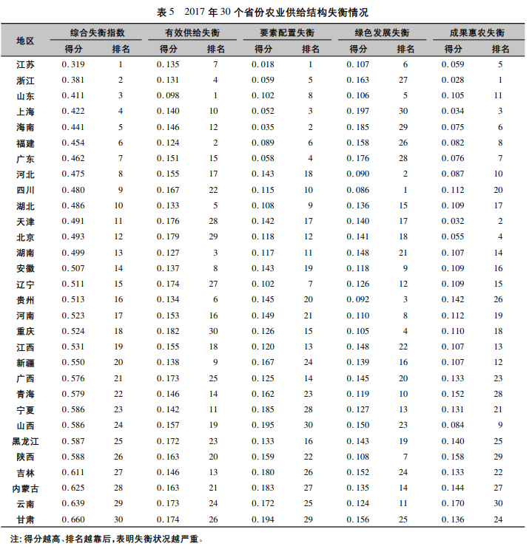
行标签 | A1 | A2 | 总指数 | 排名A1 | 排名A2 | 排名总指数
安徽省 | 0.10698104115 | 0.20425065735 | 0.3112316985 | 8 | 19 | 15
北京市 | 0.089683853605 | 0.24323747781 | 0.33292133141 | 15 | 9 | 12
福建省 | 0.094241737314 | 0.36327753752 | 0.45751927483 | 12 | 2 | 3
甘肃省 | 0.069805173987 | 0.11289242143 | 0.18269759541 | 21 | 30 | 30
广东省 | 0.11196438539 | 0.37654082312 | 0.48850520851 | 7 | 1 | 1
广西壮族自治区 | 0.095041270376 | 0.26751585297 | 0.36255712334 | 11 | 5 | 6
贵州省 | 0.079112192234 | 0.19215486731 | 0.27126705954 | 16 | 24 | 21
海南省 | 0.066329278931 | 0.28069394134 | 0.34702322027 | 24 | 4 | 9
河北省 | 0.11465244282 | 0.21709051502 | 0.33174295784 | 5 | 16 | 13
河南省 | 0.1175257332 | 0.22485775182 | 0.34238348503 | 4 | 13 | 10
黑龙江省 | 0.092624066547 | 0.20386294402 | 0.29648701057 | 13 | 20 | 16
湖北省 | 0.10384446379 | 0.23561767864 | 0.33946214243 | 10 | 11 | 11
湖南省 | 0.12209122809 | 0.25098977627 | 0.37308100436 | 2 | 7 | 5
吉林省 | 0.076272180931 | 0.17452162584 | 0.25079380677 | 18 | 25 | 25
江苏省 | 0.11978189232 | 0.26686759788 | 0.3866494902 | 3 | 6 | 4
江西省 | 0.092551070055 | 0.23655038821 | 0.32910145827 | 14 | 10 | 14
辽宁省 | 0.063478566592 | 0.19737688785 | 0.26085545445 | 25 | 22 | 24
内蒙古自治区 | 0.068477212476 | 0.19521405904 | 0.26369127152 | 22 | 23 | 23
宁夏回族自治区 | 0.058074212821 | 0.1375060619 | 0.19558027472 | 28 | 28 | 28
青海省 | 0.053867998095 | 0.13097343047 | 0.18484142857 | 31 | 29 | 29
山东省 | 0.1311885071 | 0.22883592411 | 0.3600244312 | 1 | 12 | 7
山西省 | 0.061768845689 | 0.155168734 | 0.21693757969 | 26 | 26 | 26
陕西省 | 0.077184950256 | 0.20888958306 | 0.28607453332 | 17 | 18 | 18
上海市 | 0.057905076651 | 0.21920868872 | 0.27711376537 | 29 | 15 | 20
四川省 | 0.11297685703 | 0.24692753546 | 0.35990439249 | 6 | 8 | 8
天津市 | 0.056110670858 | 0.2246993675 | 0.28081003836 | 30 | 14 | 19
西藏自治区 | 0.061129490709 | 0.11287123128 | 0.17400072199 | 27 | 31 | 31
新疆维吾尔自治区 | 0.066483448224 | 0.14611164656 | 0.21259509478 | 23 | 27 | 27
云南省 | 0.070039674451 | 0.19929162369 | 0.26933129814 | 20 | 21 | 22
浙江省 | 0.10500218721 | 0.35645537527 | 0.46145756249 | 9 | 3 | 2
重庆市 | 0.07060755969 | 0.21595158498 | 0.28655914467 | 19 | 17 | 17

